TDSheet
Наименование | Артикул | Торговая марка | Страна | Характеристика | Состав | Фото | Ссылка на сайте | Цена за шт, руб. | Кол-во | заказ | Сумма, руб. | НДС
Платье женское | FLS10 9122 | FOX (Израиль) |  | 255492-600-XP, XP, Черный меланж | хлопок 100% | 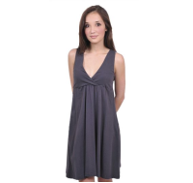 | http://housestyle.ru/upload/images/FLS10 9122$0600_1.jpg | 101.00 | 1 |  | 0.00
 | FLS10 9122 |  |  | 255492-5800-1, 1, Серый | хлопок 100% |  | http://housestyle.ru/upload/images/FLS10 9122$5800_1.jpg | 101.00 | 1 |  | 0.00
 | FLS10 9122 |  |  | 255492-5800-P, P, Серый | хлопок 100% |  |  | 101.00 | 1 |  | 0.00
 | FLS10 9122 |  |  | 255492-5800-XP, XP, Серый | хлопок 100% |  |  | 101.00 | 1 |  | 0.00
Куртка женская | FLW11 9504 | FOX (Израиль) | Китай | 565012-5700-P, P, Темно-серый | Хлопок 98%,Спандекс 2% | 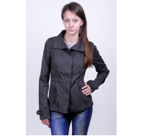 | http://housestyle.ru/upload/images/FLW11 9504$5700_1.jpg | 344.00 | 1 |  | 0.00
 | FLW11 9504 |  |  | 565012-8400-2, 2, Армейский зеленый | Хлопок 98%,Спандекс 2% | 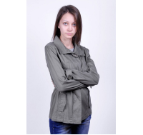 | http://housestyle.ru/upload/images/FLW11 9504$8400_1.jpg | 344.00 | 2 |  | 0.00
Куртка женская | FLW11 9801 | FOX (Израиль) | Китай | 566638-200-P, P, Черный | Полиэстер 100% | 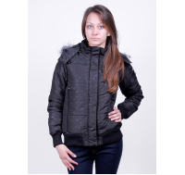 | http://housestyle.ru/upload/images/FLW11 9801$0200_1.jpg | 357.00 | 1 |  | 0.00
Джинсы мужские | FMS10 8618 | FOX (Израиль) | Бангладеш | 419576-0899-30, 30, Светло голубой | хлопок 100% | 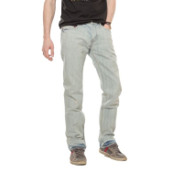 | http://housestyle.ru/upload/images/FMS10 8618$0899_1.jpg | 258.00 | 1 |  | 0.00
Джемпер "ПОЛО" с длинным рукавом мужской | FWM-001 | НЕ РАБОТАЕМ | Узбекистан | FWM-001 -L(50)-Черный, L(50), Черный |  |  | http://housestyle.ru/upload/images/FWM-001$_1.jpg | 120.00 | 1 |  | 0.00
 | FWM-001 |  |  | FWM-001 -M(48)-Черный, M(48), Черный |  |  |  | 120.00 | 1 |  | 0.00
Платье женское | LDRJ-225TARZAN | BRAVE SOUL | Китай | LDRJ-225TARZAN-S-Синий, 670, S, Синий | 95% Полиэстер, 5% Эластан |  | http://housestyle.ru/upload/images/LDRJ-225TARZAN$670_1.jpg | 300.00 | 1 |  | 0.00
Купальник женский (верх) | LS12-0902A | FOX (Израиль) | Китай | 998235-200-36, 36, Черный | 90% Нейлон,10% Спандекс |  | http://housestyle.ru/upload/images/LS12-0902A$0200_1.jpg | 56.00 | 3 |  | 0.00
 | LS12-0902A |  |  | 998235-200-38, 38, Черный | 90% Нейлон,10% Спандекс |  |  | 56.00 | 2 |  | 0.00
 | LS12-0902A |  |  | 998235-3939-38, 38, Розовый | 90% Нейлон,10% Спандекс |  | http://housestyle.ru/upload/images/LS12-0902A$3939_1.jpg | 56.00 | 1 |  | 0.00
 | LS12-0902A |  |  | 998235-3939-40, 40, Розовый | 90% Нейлон,10% Спандекс |  |  | 56.00 | 1 |  | 0.00
 | LS12-0902A |  |  | 998235-3939-42, 42, Розовый | 90% Нейлон,10% Спандекс |  |  | 56.00 | 2 |  | 0.00
Купальник женский (низ) | LS12-0902B | FOX (Израиль) | Китай | 998236-100-38, 38, Белый | 90% Нейлон,10% Спандекс |  | http://housestyle.ru/upload/images/LS12-0902B$0100_1.jpg | 53.00 | 1 |  | 0.00
 | LS12-0902B |  |  | 998236-100-40, 40, Белый | 90% Нейлон,10% Спандекс |  |  | 53.00 | 1 |  | 0.00
 | LS12-0902B |  |  | 998236-200-36, 36, Черный | 90% Нейлон,10% Спандекс |  | http://housestyle.ru/upload/images/LS12-0902B$0200_1.jpg | 53.00 | 3 |  | 0.00
 | LS12-0902B |  |  | 998236-200-38, 38, Черный | 90% Нейлон,10% Спандекс |  |  | 53.00 | 1 |  | 0.00
 | LS12-0902B |  |  | 998236-200-40, 40, Черный | 90% Нейлон,10% Спандекс |  |  | 53.00 | 1 |  | 0.00
 | LS12-0902B |  |  | 998236-200-42, 42, Черный | 90% Нейлон,10% Спандекс |  |  | 53.00 | 1 |  | 0.00
 | LS12-0902B |  |  | 998236-3939-36, 36, Розовый | 90% Нейлон,10% Спандекс |  | http://housestyle.ru/upload/images/LS12-0902B$3939_1.jpg | 53.00 | 1 |  | 0.00
 | LS12-0902B |  |  | 998236-3939-40, 40, Розовый | 90% Нейлон,10% Спандекс |  |  | 53.00 | 1 |  | 0.00
 | LS12-0902B |  |  | 998236-3939-42, 42, Розовый | 90% Нейлон,10% Спандекс |  |  | 53.00 | 2 |  | 0.00
 | LS12-0902B |  |  | 998236-8600-36, 36, Красный | 90% Нейлон,10% Спандекс |  | http://housestyle.ru/upload/images/LS12-0902B$8600_1.jpg | 53.00 | 1 |  | 0.00
 | LS12-0902B |  |  | 998236-8600-38, 38, Красный | 90% Нейлон,10% Спандекс |  |  | 53.00 | 1 |  | 0.00
 | LS12-0902B |  |  | 998236-8600-40, 40, Красный | 90% Нейлон,10% Спандекс |  |  | 53.00 | 1 |  | 0.00
 | LS12-0902B |  |  | 998236-8600-42, 42, Красный | 90% Нейлон,10% Спандекс |  |  | 53.00 | 1 |  | 0.00
Купальник женский (верх) | LS12-0903A | FOX (Израиль) | Китай | 998237-100-36, 36, Белый | 90% Нейлон,10% Спандекс |  | http://housestyle.ru/upload/images/LS12-0903A$0100_1.jpg | 66.00 | 1 |  | 0.00
 | LS12-0903A |  |  | 998237-100-42, 42, Белый | 90% Нейлон,10% Спандекс |  |  | 66.00 | 1 |  | 0.00
 | LS12-0903A |  |  | 998237-1000-40, 40, темный синий | 90% Нейлон,10% Спандекс | 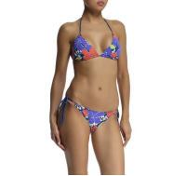 | http://housestyle.ru/upload/images/LS12-0903A$1000_1.jpg | 66.00 | 1 |  | 0.00
Купальник женский (низ) | LS12-0903B | FOX (Израиль) | Китай | 998238-900-34, 34, Королевский синий |  | 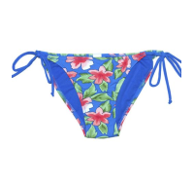 | http://housestyle.ru/upload/images/LS12-0903B$0900_1.jpg | 59.00 | 1 |  | 0.00
 | LS12-0903B |  |  | 998238-900-36, 36, Королевский синий |  |  |  | 59.00 | 1 |  | 0.00
 | LS12-0903B |  |  | 998238-900-38, 38, Королевский синий |  |  |  | 59.00 | 1 |  | 0.00
 | LS12-0903B |  |  | 998238-900-40, 40, Королевский синий |  |  |  | 59.00 | 1 |  | 0.00
 | LS12-0903B |  |  | 998238-1000-36, 36, темный синий |  | 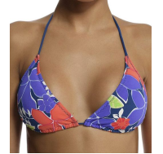 | http://housestyle.ru/upload/images/LS12-0903B$1000_1.jpg | 59.00 | 1 |  | 0.00
Шорты женские | LS12-8106 | FOX (Израиль) | Китай | 219487-1114-32, 32, Джинс | Хлопок 65%,Полиэстер 32%,Спандекс 3% | 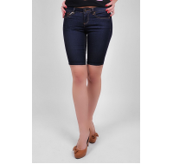 | http://housestyle.ru/upload/images/LS12-8106$1114_1.jpg | 266.00 | 1 |  | 0.00
Джинсы женские | LS12-8707 | FOX (Израиль) | Китай | 519914-1114-33, 33, Джинс | 78% Хлопок,20% Полиэстер,2% Спандекс |  | http://housestyle.ru/upload/images/LS12-8707$1114_1.jpg | 399.00 | 1 |  | 0.00
 | LS12-8707 |  |  | 519914-1116-32, 32, Голубой джинс | 78% Хлопок,20% Полиэстер,2% Спандекс |  |  | 399.00 | 1 |  | 0.00
 | LS12-8707 |  |  | 519914-1116-33, 33, Голубой джинс | 78% Хлопок,20% Полиэстер,2% Спандекс |  |  | 399.00 | 1 |  | 0.00
Шорты женские | LS12-8805 | FOX (Израиль) | Китай | 219480-1114-34, 34, Джинс | Хлопок 82%,Полиэстер 16%,Спандекс 2% | 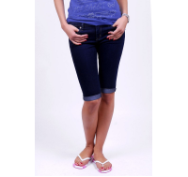 | http://housestyle.ru/upload/images/LS12-8805$1114_1.jpg | 285.00 | 2 |  | 0.00
Трусы женские | LS13-0402 | FOX (Израиль) | Китай | 932398-3997-L, L, Неоновый розовый | хлопок95%,спандекс5% | 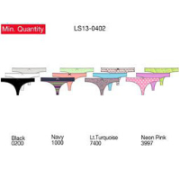 | http://housestyle.ru/upload/images/LS13-0402$3997_1.jpg | 78.00 | 1 |  | 0.00
 | LS13-0402 |  |  | 932398-7400-L, L, светло-бирюзовый | хлопок95%,спандекс5% |  |  | 78.00 | 2 |  | 0.00
Шарф женский | LS13-0502 | FOX (Израиль) | Китай | 942164-1999-O.S., O.S., Неоновый зеленый | 100% Хлопок | 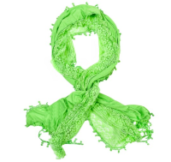 | http://housestyle.ru/upload/images/LS13-0502$1999_1.jpg | 222.00 | 2 |  | 0.00
Ремень женский | LS13-0600 | FOX (Израиль) | Китай | 972128-1999-S, S, Неоновый зеленый | Полиуретан100% | 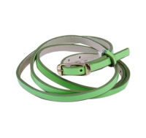 | http://housestyle.ru/upload/images/LS13-0600$1999_1.jpg | 89.00 | 1 |  | 0.00
 | LS13-0600 |  |  | 972128-3997-L, L, Неоновый розовый | Полиуретан100% |  | http://housestyle.ru/upload/images/LS13-0600$3997_1.jpg | 89.00 | 1 |  | 0.00
 | LS13-0600 |  |  | 972128-3997-M, M, Неоновый розовый | Полиуретан100% |  |  | 89.00 | 1 |  | 0.00
 | LS13-0600 |  |  | 972128-3997-S, S, Неоновый розовый | Полиуретан100% |  |  | 89.00 | 1 |  | 0.00
 | LS13-0600 |  |  | 972128-6801-L, L, Неоновый желтый | Полиуретан100% |  | http://housestyle.ru/upload/images/LS13-0600$6801_1.jpg | 89.00 | 1 |  | 0.00
 | LS13-0600 |  |  | 972128-6801-M, M, Неоновый желтый | Полиуретан100% |  |  | 89.00 | 1 |  | 0.00
 | LS13-0600 |  |  | 972128-7400-M, M, светло-бирюзовый | Полиуретан100% |  | http://housestyle.ru/upload/images/LS13-0600$7400_1.jpg | 89.00 | 1 |  | 0.00
Купальник женский (верх) | LS13-0900A | FOX (Израиль) | Бангладеш | 998249-200-34, 34, Черный | Нейлон90%,Спандекс10% | 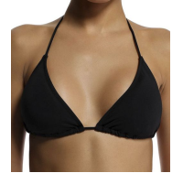 | http://housestyle.ru/upload/images/LS13-0900A$0200_1.jpg | 105.00 | 1 |  | 0.00
 | LS13-0900A |  |  | 998249-200-40, 40, Черный | Нейлон90%,Спандекс10% |  |  | 105.00 | 1 |  | 0.00
 | LS13-0900A |  |  | 998249-1999-34, 34, Неоновый зеленый | Нейлон90%,Спандекс10% | 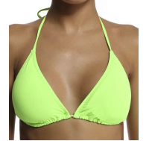 | http://housestyle.ru/upload/images/LS13-0900A$1999_1.jpg | 105.00 | 1 |  | 0.00
 | LS13-0900A |  |  | 998249-1999-36, 36, Неоновый зеленый | Нейлон90%,Спандекс10% |  |  | 105.00 | 1 |  | 0.00
 | LS13-0900A |  |  | 998249-1999-40, 40, Неоновый зеленый | Нейлон90%,Спандекс10% |  |  | 105.00 | 1 |  | 0.00
 | LS13-0900A |  |  | 998249-8395-34, 34, неоновый оранжевый | Нейлон90%,Спандекс10% | 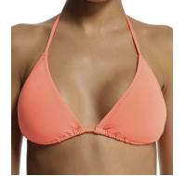 | http://housestyle.ru/upload/images/LS13-0900A$8395_1.jpg | 105.00 | 1 |  | 0.00
 | LS13-0900A |  |  | 998249-8395-36, 36, неоновый оранжевый | Нейлон90%,Спандекс10% |  |  | 105.00 | 1 |  | 0.00
 | LS13-0900A |  |  | 998249-8395-38, 38, неоновый оранжевый | Нейлон90%,Спандекс10% |  |  | 105.00 | 1 |  | 0.00
 | LS13-0900A |  |  | 998249-8395-40, 40, неоновый оранжевый | Нейлон90%,Спандекс10% |  |  | 105.00 | 1 |  | 0.00
Купальник женский (низ) | LS13-0900B | FOX (Израиль) | Бангладеш | 998250-900-34, 34, Королевский синий | Нейлон90%,Спандекс10% | 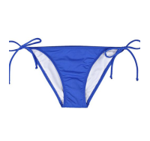 | http://housestyle.ru/upload/images/LS13-0900B$0900_1.jpg | 90.00 | 1 |  | 0.00
 | LS13-0900B |  |  | 998250-900-36, 36, Королевский синий | Нейлон90%,Спандекс10% |  |  | 90.00 | 1 |  | 0.00
 | LS13-0900B |  |  | 998250-900-38, 38, Королевский синий | Нейлон90%,Спандекс10% |  |  | 90.00 | 1 |  | 0.00
 | LS13-0900B |  |  | 998250-900-40, 40, Королевский синий | Нейлон90%,Спандекс10% |  |  | 90.00 | 1 |  | 0.00
 | LS13-0900B |  |  | 998250-1999-34, 34, Неоновый зеленый | Нейлон90%,Спандекс10% | 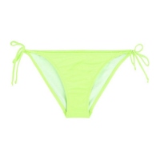 | http://housestyle.ru/upload/images/LS13-0900B$1999_1.jpg | 90.00 | 1 |  | 0.00
 | LS13-0900B |  |  | 998250-1999-36, 36, Неоновый зеленый | Нейлон90%,Спандекс10% |  |  | 90.00 | 1 |  | 0.00
 | LS13-0900B |  |  | 998250-1999-38, 38, Неоновый зеленый | Нейлон90%,Спандекс10% |  |  | 90.00 | 1 |  | 0.00
 | LS13-0900B |  |  | 998250-6800-34, 34, Желтый | Нейлон90%,Спандекс10% | 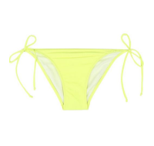 | http://housestyle.ru/upload/images/LS13-0900B$6800_1.jpg | 90.00 | 1 |  | 0.00
 | LS13-0900B |  |  | 998250-6800-36, 36, Желтый | Нейлон90%,Спандекс10% |  |  | 90.00 | 1 |  | 0.00
 | LS13-0900B |  |  | 998250-6800-38, 38, Желтый | Нейлон90%,Спандекс10% |  |  | 90.00 | 1 |  | 0.00
 | LS13-0900B |  |  | 998250-6800-40, 40, Желтый | Нейлон90%,Спандекс10% |  |  | 90.00 | 1 |  | 0.00
 | LS13-0900B |  |  | 998250-6800-42, 42, Желтый | Нейлон90%,Спандекс10% |  |  | 90.00 | 1 |  | 0.00
 | LS13-0900B |  |  | 998250-8395-34, 34, неоновый оранжевый | Нейлон90%,Спандекс10% | 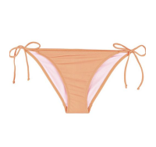 | http://housestyle.ru/upload/images/LS13-0900B$8395_1.jpg | 90.00 | 1 |  | 0.00
 | LS13-0900B |  |  | 998250-8395-36, 36, неоновый оранжевый | Нейлон90%,Спандекс10% |  |  | 90.00 | 1 |  | 0.00
 | LS13-0900B |  |  | 998250-8395-38, 38, неоновый оранжевый | Нейлон90%,Спандекс10% |  |  | 90.00 | 1 |  | 0.00
 | LS13-0900B |  |  | 998250-8395-40, 40, неоновый оранжевый | Нейлон90%,Спандекс10% |  |  | 90.00 | 1 |  | 0.00
Купальник женский (верх) | LS13-0901A | FOX (Израиль) | Бангладеш | 998243-1000-34, 34, темный синий | Нейлон90%,Спандекс10% | 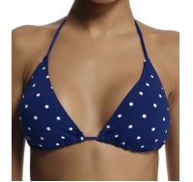 | http://housestyle.ru/upload/images/LS13-0901A$1000_1.jpg | 108.00 | 1 |  | 0.00
 | LS13-0901A |  |  | 998243-1000-38, 38, темный синий | Нейлон90%,Спандекс10% |  |  | 108.00 | 1 |  | 0.00
 | LS13-0901A |  |  | 998243-1999-36, 36, Неоновый зеленый | Нейлон90%,Спандекс10% | 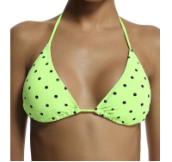 | http://housestyle.ru/upload/images/LS13-0901A$1999_1.jpg | 108.00 | 1 |  | 0.00
 | LS13-0901A |  |  | 998243-1999-40, 40, Неоновый зеленый | Нейлон90%,Спандекс10% |  |  | 108.00 | 1 |  | 0.00
 | LS13-0901A |  |  | 998243-1999-42, 42, Неоновый зеленый | Нейлон90%,Спандекс10% |  |  | 108.00 | 2 |  | 0.00
 | LS13-0901A |  |  | 998243-2598-36, 36, Неоновая фуксия | Нейлон90%,Спандекс10% | 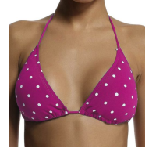 | http://housestyle.ru/upload/images/LS13-0901A$2598_1.jpg | 108.00 | 1 |  | 0.00
 | LS13-0901A |  |  | 998243-2598-38, 38, Неоновая фуксия | Нейлон90%,Спандекс10% |  |  | 108.00 | 1 |  | 0.00
 | LS13-0901A |  |  | 998243-2598-40, 40, Неоновая фуксия | Нейлон90%,Спандекс10% |  |  | 108.00 | 1 |  | 0.00
 | LS13-0901A |  |  | 998243-2598-42, 42, Неоновая фуксия | Нейлон90%,Спандекс10% |  |  | 108.00 | 1 |  | 0.00
Купальник женский (низ) | LS13-0901B | FOX (Израиль) | Бангладеш | 998244-900-34, 34, Королевский синий | Нейлон90%,Спандекс10% | 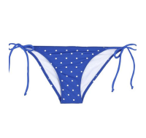 | http://housestyle.ru/upload/images/LS13-0901B$0900_1.jpg | 96.00 | 1 |  | 0.00
 | LS13-0901B |  |  | 998244-900-36, 36, Королевский синий | Нейлон90%,Спандекс10% |  |  | 96.00 | 1 |  | 0.00
 | LS13-0901B |  |  | 998244-900-38, 38, Королевский синий | Нейлон90%,Спандекс10% |  |  | 96.00 | 1 |  | 0.00
 | LS13-0901B |  |  | 998244-900-40, 40, Королевский синий | Нейлон90%,Спандекс10% |  |  | 96.00 | 1 |  | 0.00
 | LS13-0901B |  |  | 998244-1000-34, 34, темный синий | Нейлон90%,Спандекс10% | 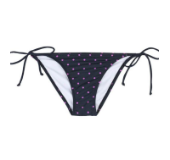 | http://housestyle.ru/upload/images/LS13-0901B$1000_1.jpg | 96.00 | 1 |  | 0.00
 | LS13-0901B |  |  | 998244-1000-36, 36, темный синий | Нейлон90%,Спандекс10% |  |  | 96.00 | 1 |  | 0.00
 | LS13-0901B |  |  | 998244-1000-42, 42, темный синий | Нейлон90%,Спандекс10% |  |  | 96.00 | 1 |  | 0.00
 | LS13-0901B |  |  | 998244-1999-36, 36, Неоновый зеленый | Нейлон90%,Спандекс10% | 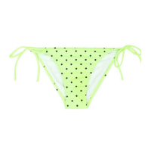 | http://housestyle.ru/upload/images/LS13-0901B$1999_1.jpg | 96.00 | 1 |  | 0.00
 | LS13-0901B |  |  | 998244-1999-38, 38, Неоновый зеленый | Нейлон90%,Спандекс10% |  |  | 96.00 | 2 |  | 0.00
 | LS13-0901B |  |  | 998244-1999-42, 42, Неоновый зеленый | Нейлон90%,Спандекс10% |  |  | 96.00 | 3 |  | 0.00
 | LS13-0901B |  |  | 998244-2598-34, 34, Неоновая фуксия | Нейлон90%,Спандекс10% | 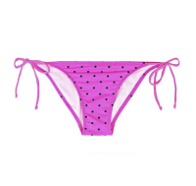 | http://housestyle.ru/upload/images/LS13-0901B$2598_1.jpg | 96.00 | 1 |  | 0.00
 | LS13-0901B |  |  | 998244-2598-38, 38, Неоновая фуксия | Нейлон90%,Спандекс10% |  |  | 96.00 | 1 |  | 0.00
 | LS13-0901B |  |  | 998244-2598-40, 40, Неоновая фуксия | Нейлон90%,Спандекс10% |  |  | 96.00 | 1 |  | 0.00
 | LS13-0901B |  |  | 998244-2598-42, 42, Неоновая фуксия | Нейлон90%,Спандекс10% |  |  | 96.00 | 1 |  | 0.00
Купальник женский (верх) | LS13-0902A | FOX (Израиль) | Бангладеш | 998245-900-34, 34, Королевский синий | Нейлон90%,Спандекс10% | 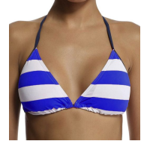 | http://housestyle.ru/upload/images/LS13-0902A$0900_1.jpg | 111.00 | 1 |  | 0.00
 | LS13-0902A |  |  | 998245-900-40, 40, Королевский синий | Нейлон90%,Спандекс10% |  |  | 111.00 | 1 |  | 0.00
 | LS13-0902A |  |  | 998245-1999-34, 34, Неоновый зеленый | Нейлон90%,Спандекс10% | 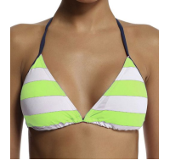 | http://housestyle.ru/upload/images/LS13-0902A$1999_1.jpg | 111.00 | 1 |  | 0.00
 | LS13-0902A |  |  | 998245-1999-36, 36, Неоновый зеленый | Нейлон90%,Спандекс10% |  |  | 111.00 | 1 |  | 0.00
 | LS13-0902A |  |  | 998245-1999-40, 40, Неоновый зеленый | Нейлон90%,Спандекс10% |  |  | 111.00 | 1 |  | 0.00
 | LS13-0902A |  |  | 998245-2598-34, 34, Неоновая фуксия | Нейлон90%,Спандекс10% | 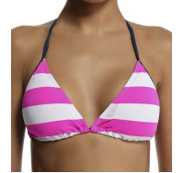 | http://housestyle.ru/upload/images/LS13-0902A$2598_1.jpg | 111.00 | 1 |  | 0.00
 | LS13-0902A |  |  | 998245-2598-36, 36, Неоновая фуксия | Нейлон90%,Спандекс10% |  |  | 111.00 | 1 |  | 0.00
 | LS13-0902A |  |  | 998245-2598-38, 38, Неоновая фуксия | Нейлон90%,Спандекс10% |  |  | 111.00 | 1 |  | 0.00
 | LS13-0902A |  |  | 998245-2598-40, 40, Неоновая фуксия | Нейлон90%,Спандекс10% |  |  | 111.00 | 1 |  | 0.00
 | LS13-0902A |  |  | 998245-2598-42, 42, Неоновая фуксия | Нейлон90%,Спандекс10% |  |  | 111.00 | 1 |  | 0.00
 | LS13-0902A |  |  | 998245-5200-36, 36, Красный | Нейлон90%,Спандекс10% | 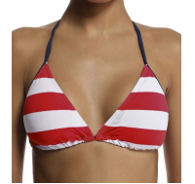 | http://housestyle.ru/upload/images/LS13-0902A$5200_1.jpg | 111.00 | 1 |  | 0.00
 | LS13-0902A |  |  | 998245-5200-38, 38, Красный | Нейлон90%,Спандекс10% |  |  | 111.00 | 1 |  | 0.00
 | LS13-0902A |  |  | 998245-5200-42, 42, Красный | Нейлон90%,Спандекс10% |  |  | 111.00 | 1 |  | 0.00
Купальник женский (низ) | LS13-0902B | FOX (Израиль) | Бангладеш | 998246-1999-34, 34, Неоновый зеленый | Нейлон90%,Спандекс10% |  | http://housestyle.ru/upload/images/LS13-0902B$1999_1.jpg | 99.00 | 1 |  | 0.00
 | LS13-0902B |  |  | 998246-1999-36, 36, Неоновый зеленый | Нейлон90%,Спандекс10% |  |  | 99.00 | 1 |  | 0.00
 | LS13-0902B |  |  | 998246-1999-40, 40, Неоновый зеленый | Нейлон90%,Спандекс10% |  |  | 99.00 | 1 |  | 0.00
 | LS13-0902B |  |  | 998246-1999-42, 42, Неоновый зеленый | Нейлон90%,Спандекс10% |  |  | 99.00 | 1 |  | 0.00
 | LS13-0902B |  |  | 998246-2598-34, 34, Неоновая фуксия | Нейлон90%,Спандекс10% |  | http://housestyle.ru/upload/images/LS13-0902B$2598_1.jpg | 99.00 | 1 |  | 0.00
 | LS13-0902B |  |  | 998246-2598-36, 36, Неоновая фуксия | Нейлон90%,Спандекс10% |  |  | 99.00 | 1 |  | 0.00
 | LS13-0902B |  |  | 998246-2598-38, 38, Неоновая фуксия | Нейлон90%,Спандекс10% |  |  | 99.00 | 1 |  | 0.00
 | LS13-0902B |  |  | 998246-2598-40, 40, Неоновая фуксия | Нейлон90%,Спандекс10% |  |  | 99.00 | 1 |  | 0.00
 | LS13-0902B |  |  | 998246-2598-42, 42, Неоновая фуксия | Нейлон90%,Спандекс10% |  |  | 99.00 | 1 |  | 0.00
 | LS13-0902B |  |  | 998246-5200-36, 36, Красный | Нейлон90%,Спандекс10% |  | http://housestyle.ru/upload/images/LS13-0902B$5200_1.jpg | 99.00 | 1 |  | 0.00
 | LS13-0902B |  |  | 998246-5200-38, 38, Красный | Нейлон90%,Спандекс10% |  |  | 99.00 | 1 |  | 0.00
 | LS13-0902B |  |  | 998246-5200-40, 40, Красный | Нейлон90%,Спандекс10% |  |  | 99.00 | 1 |  | 0.00
 | LS13-0902B |  |  | 998246-5200-42, 42, Красный | Нейлон90%,Спандекс10% |  |  | 99.00 | 1 |  | 0.00
Купальник женский (верх) | LS13-0903A | FOX (Израиль) | Бангладеш | 998247-100-34, 34, Белый | Нейлон90%,Спандекс10% | 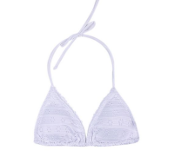 | http://housestyle.ru/upload/images/LS13-0903A$0100_1.jpg | 152.00 | 1 |  | 0.00
 | LS13-0903A |  |  | 998247-100-38, 38, Белый | Нейлон90%,Спандекс10% |  |  | 152.00 | 1 |  | 0.00
 | LS13-0903A |  |  | 998247-100-42, 42, Белый | Нейлон90%,Спандекс10% |  |  | 152.00 | 1 |  | 0.00
 | LS13-0903A |  |  | 998247-1000-40, 40, темный синий | Нейлон90%,Спандекс10% | 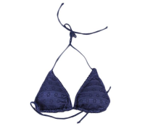 | http://housestyle.ru/upload/images/LS13-0903A$1000_1.jpg | 152.00 | 1 |  | 0.00
 | LS13-0903A |  |  | 998247-1000-42, 42, темный синий | Нейлон90%,Спандекс10% |  |  | 152.00 | 1 |  | 0.00
Купальник женский (низ) | LS13-0903B | FOX (Израиль) | Китай | 998248-100-34, 34, Белый | Нейлон90%,Спандекс10% | 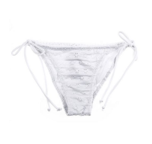 | http://housestyle.ru/upload/images/LS13-0903B$0100_1.jpg | 122.00 | 1 |  | 0.00
 | LS13-0903B |  |  | 998248-100-38, 38, Белый | Нейлон90%,Спандекс10% |  |  | 122.00 | 1 |  | 0.00
 | LS13-0903B |  |  | 998248-100-42, 42, Белый | Нейлон90%,Спандекс10% |  |  | 122.00 | 1 |  | 0.00
 | LS13-0903B |  |  | 998248-1000-34, 34, темный синий | Нейлон90%,Спандекс10% | 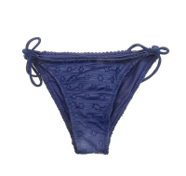 | http://housestyle.ru/upload/images/LS13-0903B$1000_1.jpg | 122.00 | 1 |  | 0.00
 | LS13-0903B |  |  | 998248-1000-42, 42, темный синий | Нейлон90%,Спандекс10% |  |  | 122.00 | 1 |  | 0.00
Купальник женский (верх) | LS13-0904A | FOX (Израиль) | Бангладеш | 998251-100-36, 36, Белый | Нейлон90%,Спандекс10% | 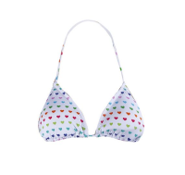 | http://housestyle.ru/upload/images/LS13-0904A$0100_1.jpg | 114.00 | 1 |  | 0.00
 | LS13-0904A |  |  | 998251-100-40, 40, Белый | Нейлон90%,Спандекс10% |  |  | 114.00 | 1 |  | 0.00
 | LS13-0904A |  |  | 998251-100-42, 42, Белый | Нейлон90%,Спандекс10% |  |  | 114.00 | 1 |  | 0.00
 | LS13-0904A |  |  | 998251-200-38, 38, Черный | Нейлон90%,Спандекс10% | 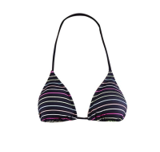 | http://housestyle.ru/upload/images/LS13-0904A$0200_1.jpg | 114.00 | 1 |  | 0.00
 | LS13-0904A |  |  | 998251-200-40, 40, Черный | Нейлон90%,Спандекс10% |  |  | 114.00 | 1 |  | 0.00
 | LS13-0904A |  |  | 998251-1999-34, 34, Неоновый зеленый | Нейлон90%,Спандекс10% | 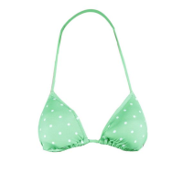 | http://housestyle.ru/upload/images/LS13-0904A$1999_1.jpg | 114.00 | 1 |  | 0.00
 | LS13-0904A |  |  | 998251-1999-36, 36, Неоновый зеленый | Нейлон90%,Спандекс10% |  |  | 114.00 | 1 |  | 0.00
 | LS13-0904A |  |  | 998251-1999-38, 38, Неоновый зеленый | Нейлон90%,Спандекс10% |  |  | 114.00 | 1 |  | 0.00
 | LS13-0904A |  |  | 998251-1999-42, 42, Неоновый зеленый | Нейлон90%,Спандекс10% |  |  | 114.00 | 1 |  | 0.00
Купальник женский (низ) | LS13-0904B | FOX (Израиль) | Бангладеш | 998252-100-40, 40, Белый | Нейлон90%,Спандекс10% | 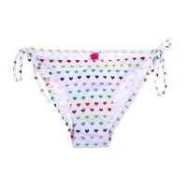 | http://housestyle.ru/upload/images/LS13-0904B$0100_1.jpg | 99.00 | 1 |  | 0.00
 | LS13-0904B |  |  | 998252-100-42, 42, Белый | Нейлон90%,Спандекс10% |  |  | 99.00 | 1 |  | 0.00
 | LS13-0904B |  |  | 998252-200-34, 34, Черный | Нейлон90%,Спандекс10% | 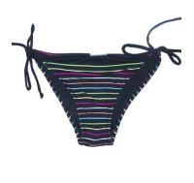 | http://housestyle.ru/upload/images/LS13-0904B$0200_1.jpg | 99.00 | 1 |  | 0.00
 | LS13-0904B |  |  | 998252-200-38, 38, Черный | Нейлон90%,Спандекс10% |  |  | 99.00 | 1 |  | 0.00
 | LS13-0904B |  |  | 998252-1999-34, 34, Неоновый зеленый | Нейлон90%,Спандекс10% | 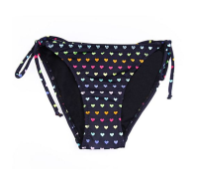 | http://housestyle.ru/upload/images/LS13-0904B$1999_1.jpg | 99.00 | 1 |  | 0.00
 | LS13-0904B |  |  | 998252-1999-36, 36, Неоновый зеленый | Нейлон90%,Спандекс10% |  |  | 99.00 | 1 |  | 0.00
 | LS13-0904B |  |  | 998252-1999-38, 38, Неоновый зеленый | Нейлон90%,Спандекс10% |  |  | 99.00 | 1 |  | 0.00
 | LS13-0904B |  |  | 998252-1999-40, 40, Неоновый зеленый | Нейлон90%,Спандекс10% |  |  | 99.00 | 1 |  | 0.00
 | LS13-0904B |  |  | 998252-3997-34, 34, Неоновый розовый | Нейлон90%,Спандекс10% | 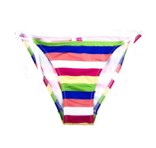 | http://housestyle.ru/upload/images/LS13-0904B$3997_1.jpg | 99.00 | 1 |  | 0.00
Футболка женская | LS13-1112 | FOX (Израиль) | Китай | 237016-4400-3, 3, Пурпурный | Модал50%,Хлопок50% | 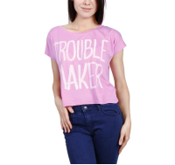 | http://housestyle.ru/upload/images/LS13-1112$4400_1.jpg | 113.00 | 1 |  | 0.00
Футболка женская с коротким рукавом | LS13-1213 | FOX (Израиль) | Китай | 237021-3939-1, 1, Розовый | Хлопок60%,Полиэстер40% |  | http://housestyle.ru/upload/images/LS13-1213$3939_1.jpg | 140.00 | 1 |  | 0.00
 | LS13-1213 |  |  | 237021-3939-P, P, Розовый | Хлопок60%,Полиэстер40% |  |  | 140.00 | 2 |  | 0.00
 | LS13-1213 |  |  | 237021-3939-XP, XP, Розовый | Хлопок60%,Полиэстер40% |  |  | 140.00 | 1 |  | 0.00
Блузка женская с коротким рукавом | LS13-3205 | FOX (Израиль) | Бангладеш | 235134-9400-1, 1, Молочно-белый | Полиэстер100% | 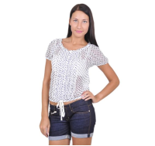 | http://housestyle.ru/upload/images/LS13-3205$9400_1.jpg | 182.00 | 1 |  | 0.00
 | LS13-3205 |  |  | 235134-9400-2, 2, Молочно-белый | Полиэстер100% |  |  | 182.00 | 1 |  | 0.00
 | LS13-3205 |  |  | 235134-9400-P, P, Молочно-белый | Полиэстер100% |  |  | 182.00 | 1 |  | 0.00
 | LS13-3205 |  |  | 235134-9400-XP, XP, Молочно-белый | Полиэстер100% |  |  | 182.00 | 1 |  | 0.00
Шорты женские | LS13-7600 | FOX (Израиль) | Бангладеш | 215720-1114-34, 34, Джинс | 100% Хлопок |  | http://housestyle.ru/upload/images/LS13-7600$1114_1.jpg | 230.00 | 1 |  | 0.00
 | LS13-7600 |  |  | 215720-3300-32, 32, Коралловый | 100% Хлопок |  | http://housestyle.ru/upload/images/LS13-7600$3300_1.jpg | 230.00 | 1 |  | 0.00
Шорты женские | LS13-7602 | FOX (Израиль) | Бангладеш | 215725-1900-32, 32, Яблочно-зеленый | хлопок98%,спандекс2% |  | http://housestyle.ru/upload/images/LS13-7602$1900_1.jpg | 177.00 | 1 |  | 0.00
 | LS13-7602 |  |  | 215725-1900-34, 1900, 34, Яблочно-зеленый | хлопок98%,спандекс2% |  |  | 177.00 | 1 |  | 0.00
 | LS13-7602 |  |  | 215725-1900-36, 1900, 36, Яблочно-зеленый | хлопок98%,спандекс2% |  |  | 177.00 | 1 |  | 0.00
 | LS13-7602 |  |  | 215725-2400-34, 34, Песочный | хлопок98%,спандекс2% |  | http://housestyle.ru/upload/images/LS13-7602$2400_1.jpg | 177.00 | 1 |  | 0.00
 | LS13-7602 |  |  | 215725-3300-32, 32, Коралловый | хлопок98%,спандекс2% |  | http://housestyle.ru/upload/images/LS13-7602$3300_1.jpg | 177.00 | 1 |  | 0.00
 | LS13-7602 |  |  | 215725-7400-32, 32, Светло-бирюзовый | хлопок98%,спандекс2% |  | http://housestyle.ru/upload/images/LS13-7602$7400_1.jpg | 177.00 | 1 |  | 0.00
Шорты женские | LS13-8204 | FOX (Израиль) | Китай | 219506-1114-32, 32, Джинс | 99% Хлопок, 1% Спандекс |  | http://housestyle.ru/upload/images/LS13-8204$1114_1.jpg | 281.00 | 1 |  | 0.00
Джинсы женские | LS13-8721 | FOX (Израиль) | Китай | 519013-1114-32, 32, Джинс | 70% Хлопок, 28% Полиэстер, 2% Спандекс | 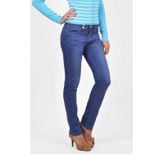 | http://housestyle.ru/upload/images/LS13-8721$1114_1.jpg | 386.00 | 1 |  | 0.00
 | LS13-8721 |  |  | 519013-1114-34, 34, Джинс | 70% Хлопок, 28% Полиэстер, 2% Спандекс |  |  | 386.00 | 1 |  | 0.00
Платье женское | LS13-9608 | FOX (Израиль) | Бангладеш | 255756-1000-P, P, темный синий | 100% Вискоза |  | http://housestyle.ru/upload/images/LS13-9608$1000_1.jpg | 215.00 | 2 |  | 0.00
 | LS13-9608 |  |  | 255756-2500-1, 1, фуксия | 100% Вискоза |  | http://housestyle.ru/upload/images/LS13-9608$2500_1.jpg | 215.00 | 2 |  | 0.00
Платье женское | LS13-9707 | FOX (Израиль) | Китай | 255740-6505-XP, XP, Темно-голубой | Вискоза65%,Полиэстер35% | 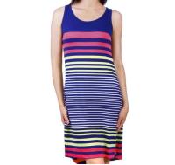 | http://housestyle.ru/upload/images/LS13-9707$6505_1.jpg | 245.00 | 1 |  | 0.00
Платье женское | LS13-9707B | FOX (Израиль) | Китай | 255741-500-XP, XP, серый меланж | Вискоза65%,Полиэстер35% |  | http://housestyle.ru/upload/images/LS13-9707B$0500_1.jpg | 245.00 | 1 |  | 0.00
Платье женское | LS13-9718 | FOX (Израиль) | Индия | 255030-1000-XP, XP, темный синий | Вискоза100% | 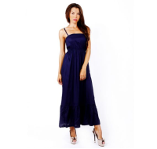 | http://housestyle.ru/upload/images/LS13-9718$1000_1.jpg | 342.00 | 1 |  | 0.00
Носки женские (3 шт) | LS14-0800 | FOX (Израиль) | Китай | 912473-2400-6\42, 6\42, Сливочный | 75% Хлопок, 20% Полиамид, 5% Спандекс | 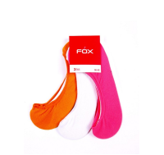 | http://housestyle.ru/upload/images/LS14-0800$2400_1.jpg | 114.00 | 1 |  | 0.00
 | LS14-0800 |  |  | 912473-3997-6\42, 6\42, Неоновый розовый | 75% Хлопок, 20% Полиамид, 5% Спандекс |  |  | 114.00 | 2 |  | 0.00
Купальник женский (верх) | LS14-0900A | FOX (Израиль) | Китай | 998253-0200-40, 40, Черный | 90% Нейлон, 10% Спандекс |  | http://housestyle.ru/upload/images/LS14-0900A$0200_1.jpg | 119.00 | 1 |  | 0.00
 | LS14-0900A |  |  | 998253-1500-34, 34, Темный бирюзовый | 90% Нейлон, 10% Спандекс | 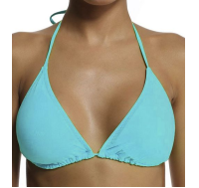 | http://housestyle.ru/upload/images/LS14-0900A$1500_1.jpg | 119.00 | 1 |  | 0.00
 | LS14-0900A |  |  | 998253-1500-36, 36, Темный бирюзовый | 90% Нейлон, 10% Спандекс |  |  | 119.00 | 2 |  | 0.00
 | LS14-0900A |  |  | 998253-1500-38, 38, Темный бирюзовый | 90% Нейлон, 10% Спандекс |  |  | 119.00 | 2 |  | 0.00
 | LS14-0900A |  |  | 998253-1500-40, 40, Темный бирюзовый | 90% Нейлон, 10% Спандекс |  |  | 119.00 | 2 |  | 0.00
 | LS14-0900A |  |  | 998253-1500-42, 42, Темный бирюзовый | 90% Нейлон, 10% Спандекс |  |  | 119.00 | 1 |  | 0.00
 | LS14-0900A |  |  | 998253-3898-34, 34, Темно-розовый | 90% Нейлон, 10% Спандекс | 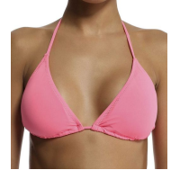 | http://housestyle.ru/upload/images/LS14-0900A$3898_1.jpg | 119.00 | 2 |  | 0.00
 | LS14-0900A |  |  | 998253-3898-36, 36, Темно-розовый | 90% Нейлон, 10% Спандекс |  |  | 119.00 | 1 |  | 0.00
 | LS14-0900A |  |  | 998253-3898-38, 38, Темно-розовый | 90% Нейлон, 10% Спандекс |  |  | 119.00 | 2 |  | 0.00
 | LS14-0900A |  |  | 998253-3898-40, 40, Темно-розовый | 90% Нейлон, 10% Спандекс |  |  | 119.00 | 2 |  | 0.00
 | LS14-0900A |  |  | 998253-3898-42, 42, Темно-розовый | 90% Нейлон, 10% Спандекс |  |  | 119.00 | 1 |  | 0.00
 | LS14-0900A |  |  | 998253-3939-34, 34, Ярко-розовый | 90% Нейлон, 10% Спандекс |  | http://housestyle.ru/upload/images/LS14-0900A$3939_1.jpg | 119.00 | 1 |  | 0.00
 | LS14-0900A |  |  | 998253-3939-36, 36, Ярко-розовый | 90% Нейлон, 10% Спандекс |  |  | 119.00 | 1 |  | 0.00
 | LS14-0900A |  |  | 998253-3939-38, 38, Ярко-розовый | 90% Нейлон, 10% Спандекс |  |  | 119.00 | 1 |  | 0.00
 | LS14-0900A |  |  | 998253-3939-40, 40, Ярко-розовый | 90% Нейлон, 10% Спандекс |  |  | 119.00 | 2 |  | 0.00
 | LS14-0900A |  |  | 998253-3939-42, 42, Ярко-розовый | 90% Нейлон, 10% Спандекс |  |  | 119.00 | 1 |  | 0.00
 | LS14-0900A |  |  | 998253-3998-34, 34, Бледно-розовый | 90% Нейлон, 10% Спандекс |  | http://housestyle.ru/upload/images/LS14-0900A$3998_1.jpg | 119.00 | 2 |  | 0.00
 | LS14-0900A |  |  | 998253-3998-36, 36, Бледно-розовый | 90% Нейлон, 10% Спандекс |  |  | 119.00 | 1 |  | 0.00
 | LS14-0900A |  |  | 998253-3998-38, 38, Бледно-розовый | 90% Нейлон, 10% Спандекс |  |  | 119.00 | 2 |  | 0.00
 | LS14-0900A |  |  | 998253-3998-40, 40, Бледно-розовый | 90% Нейлон, 10% Спандекс |  |  | 119.00 | 2 |  | 0.00
 | LS14-0900A |  |  | 998253-3998-42, 42, Бледно-розовый | 90% Нейлон, 10% Спандекс |  |  | 119.00 | 1 |  | 0.00
 | LS14-0900A |  |  | 998253-6599-42, 42, Индиго | 90% Нейлон, 10% Спандекс |  | http://housestyle.ru/upload/images/LS14-0900A$6599_1.jpg | 119.00 | 2 |  | 0.00
 | LS14-0900A |  |  | 998253-6800-34, 34, Желтый | 90% Нейлон, 10% Спандекс |  | http://housestyle.ru/upload/images/LS14-0900A$6800_1.jpg | 119.00 | 1 |  | 0.00
 | LS14-0900A |  |  | 998253-6800-36, 36, Желтый | 90% Нейлон, 10% Спандекс |  |  | 119.00 | 1 |  | 0.00
 | LS14-0900A |  |  | 998253-6800-38, 38, Желтый | 90% Нейлон, 10% Спандекс |  |  | 119.00 | 2 |  | 0.00
 | LS14-0900A |  |  | 998253-6800-40, 40, Желтый | 90% Нейлон, 10% Спандекс |  |  | 119.00 | 1 |  | 0.00
 | LS14-0900A |  |  | 998253-6800-42, 42, Желтый | 90% Нейлон, 10% Спандекс |  |  | 119.00 | 1 |  | 0.00
 | LS14-0900A |  |  | 998253-7700-36, 36, Ярко-зеленый | 90% Нейлон, 10% Спандекс |  | http://housestyle.ru/upload/images/LS14-0900A$7700_1.jpg | 119.00 | 1 |  | 0.00
 | LS14-0900A |  |  | 998253-7700-38, 38, Ярко-зеленый | 90% Нейлон, 10% Спандекс |  |  | 119.00 | 2 |  | 0.00
 | LS14-0900A |  |  | 998253-7700-40, 40, Ярко-зеленый | 90% Нейлон, 10% Спандекс |  |  | 119.00 | 2 |  | 0.00
 | LS14-0900A |  |  | 998253-7700-42, 42, Ярко-зеленый | 90% Нейлон, 10% Спандекс |  |  | 119.00 | 2 |  | 0.00
 | LS14-0900A |  |  | 998253-8000-34, 34, Светло-оранжевый | 90% Нейлон, 10% Спандекс |  | http://housestyle.ru/upload/images/LS14-0900A$8000_1.jpg | 119.00 | 1 |  | 0.00
 | LS14-0900A |  |  | 998253-8000-36, 36, Светло-оранжевый | 90% Нейлон, 10% Спандекс |  |  | 119.00 | 1 |  | 0.00
 | LS14-0900A |  |  | 998253-8000-38, 38, Светло-оранжевый | 90% Нейлон, 10% Спандекс |  |  | 119.00 | 2 |  | 0.00
 | LS14-0900A |  |  | 998253-8000-40, 40, Светло-оранжевый | 90% Нейлон, 10% Спандекс |  |  | 119.00 | 2 |  | 0.00
 | LS14-0900A |  |  | 998253-8000-42, 42, Светло-оранжевый | 90% Нейлон, 10% Спандекс |  |  | 119.00 | 2 |  | 0.00
Купальник женский (низ) | LS14-0900B | FOX (Израиль) | Китай | 998254-1500-34, 34, Темный бирюзовый | 90% Нейлон, 10% Спандекс |  | http://housestyle.ru/upload/images/LS14-0900B$1500_1.jpg | 107.00 | 2 |  | 0.00
 | LS14-0900B |  |  | 998254-1500-36, 36, Темный бирюзовый | 90% Нейлон, 10% Спандекс |  |  | 107.00 | 2 |  | 0.00
 | LS14-0900B |  |  | 998254-1500-38, 38, Темный бирюзовый | 90% Нейлон, 10% Спандекс |  |  | 107.00 | 2 |  | 0.00
 | LS14-0900B |  |  | 998254-1500-40, 40, Темный бирюзовый | 90% Нейлон, 10% Спандекс |  |  | 107.00 | 2 |  | 0.00
 | LS14-0900B |  |  | 998254-3898-34, 34, Темно-розовый | 90% Нейлон, 10% Спандекс |  | http://housestyle.ru/upload/images/LS14-0900B$3898_1.jpg | 107.00 | 2 |  | 0.00
 | LS14-0900B |  |  | 998254-3898-36, 36, Темно-розовый | 90% Нейлон, 10% Спандекс |  |  | 107.00 | 1 |  | 0.00
 | LS14-0900B |  |  | 998254-3898-38, 38, Темно-розовый | 90% Нейлон, 10% Спандекс |  |  | 107.00 | 1 |  | 0.00
 | LS14-0900B |  |  | 998254-3898-40, 40, Темно-розовый | 90% Нейлон, 10% Спандекс |  |  | 107.00 | 2 |  | 0.00
 | LS14-0900B |  |  | 998254-3898-42, 42, Темно-розовый | 90% Нейлон, 10% Спандекс |  |  | 107.00 | 1 |  | 0.00
 | LS14-0900B |  |  | 998254-3939-36, 36, Ярко-розовый | 90% Нейлон, 10% Спандекс |  | http://housestyle.ru/upload/images/LS14-0900B$3939_1.jpg | 107.00 | 1 |  | 0.00
 | LS14-0900B |  |  | 998254-3939-38, 38, Ярко-розовый | 90% Нейлон, 10% Спандекс |  |  | 107.00 | 1 |  | 0.00
 | LS14-0900B |  |  | 998254-3939-40, 40, Ярко-розовый | 90% Нейлон, 10% Спандекс |  |  | 107.00 | 2 |  | 0.00
 | LS14-0900B |  |  | 998254-3939-42, 42, Ярко-розовый | 90% Нейлон, 10% Спандекс |  |  | 107.00 | 2 |  | 0.00
 | LS14-0900B |  |  | 998254-3998-36, 36, Бледно-розовый | 90% Нейлон, 10% Спандекс |  | http://housestyle.ru/upload/images/LS14-0900B$3998_1.jpg | 107.00 | 2 |  | 0.00
 | LS14-0900B |  |  | 998254-3998-40, 40, Бледно-розовый | 90% Нейлон, 10% Спандекс |  |  | 107.00 | 2 |  | 0.00
 | LS14-0900B |  |  | 998254-3998-42, 42, Бледно-розовый | 90% Нейлон, 10% Спандекс |  |  | 107.00 | 2 |  | 0.00
 | LS14-0900B |  |  | 998254-6599-42, 42, Индиго | 90% Нейлон, 10% Спандекс |  | http://housestyle.ru/upload/images/LS14-0900B$6599_1.jpg | 107.00 | 1 |  | 0.00
 | LS14-0900B |  |  | 998254-6800-34, 34, Желтый | 90% Нейлон, 10% Спандекс |  | http://housestyle.ru/upload/images/LS14-0900B$6800_1.jpg | 107.00 | 2 |  | 0.00
 | LS14-0900B |  |  | 998254-6800-36, 36, Желтый | 90% Нейлон, 10% Спандекс |  |  | 107.00 | 2 |  | 0.00
 | LS14-0900B |  |  | 998254-6800-40, 40, Желтый | 90% Нейлон, 10% Спандекс |  |  | 107.00 | 1 |  | 0.00
 | LS14-0900B |  |  | 998254-6800-42, 42, Желтый | 90% Нейлон, 10% Спандекс |  |  | 107.00 | 1 |  | 0.00
 | LS14-0900B |  |  | 998254-7700-36, 36, Ярко-зеленый | 90% Нейлон, 10% Спандекс |  | http://housestyle.ru/upload/images/LS14-0900B$7700_1.jpg | 107.00 | 1 |  | 0.00
 | LS14-0900B |  |  | 998254-7700-38, 38, Ярко-зеленый | 90% Нейлон, 10% Спандекс |  |  | 107.00 | 1 |  | 0.00
 | LS14-0900B |  |  | 998254-8000-34, 34, Светло-оранжевый | 90% Нейлон, 10% Спандекс |  | http://housestyle.ru/upload/images/LS14-0900B$8000_1.jpg | 107.00 | 1 |  | 0.00
 | LS14-0900B |  |  | 998254-8000-36, 36, Светло-оранжевый | 90% Нейлон, 10% Спандекс |  |  | 107.00 | 1 |  | 0.00
 | LS14-0900B |  |  | 998254-8000-38, 38, Светло-оранжевый | 90% Нейлон, 10% Спандекс |  |  | 107.00 | 1 |  | 0.00
 | LS14-0900B |  |  | 998254-8000-40, 40, Светло-оранжевый | 90% Нейлон, 10% Спандекс |  |  | 107.00 | 1 |  | 0.00
 | LS14-0900B |  |  | 998254-8000-42, 42, Светло-оранжевый | 90% Нейлон, 10% Спандекс |  |  | 107.00 | 2 |  | 0.00
Купальник женский (верх) | LS14-0902A | FOX (Израиль) | Бангладеш | 998257-1000-34, 34, Черно-синий |  |  | http://housestyle.ru/upload/images/LS14-0902A$1000_1.jpg | 146.00 | 1 |  | 0.00
 | LS14-0902A |  |  | 998257-7700-34, 34, Ярко-зеленый |  |  | http://housestyle.ru/upload/images/LS14-0902A$7700_1.jpg | 146.00 | 1 |  | 0.00
 | LS14-0902A |  |  | 998257-7700-36, 36, Ярко-зеленый |  |  |  | 146.00 | 1 |  | 0.00
 | LS14-0902A |  |  | 998257-7700-40, 40, Ярко-зеленый |  |  |  | 146.00 | 1 |  | 0.00
 | LS14-0902A |  |  | 998257-7700-42, 42, Ярко-зеленый |  |  |  | 146.00 | 1 |  | 0.00
...

